Consignes générales
Grilles d'identification des risques de santé et sécurité au travail

CONSIGNES GÉNÉRALES

Cet outil d'identification des risques:
Ü | Est un outil pour vous soutenir dans l'identification et d'analyse des risques de santé et sécurité présents dans vos milieux de travail
Ü | Est un outil pour vous permettre d'identifier les principaux risques et à prioriser ceux pour lesquels vous devez prendre des mesures.
Ü | L'onglet de couleur vert est la grille à compléter.
Ü | Les onglets de couleur bleu comprennent les consignes et les informations pour vous guider dans la démarche d'identification de tous les risques de santé et sécurité dans votre milieu de travail.

Pas à pas pour identification (onglet vert)
Section Identifier:
1- | Sélectionner les risques dans la colonne B en fonction des risques que vous avez identifiés dans vos milieux. Vous pouvez retrouver quelques exemples dans l'onglet "Catégorie de risques et exemple".
2- | Spécifier dans les colonnes C à F les informations demandées. Ceci vous aidera à cibler vos secteurs en fonction de risques.
3- | Déterminer entre 1 à 5 le dégré de la probabilité (colonne G) et la gravité (colonne H). Ceci déterminéra le niveau de risque (criticité) dans la colonne qui vous permettera de prioriser les risques. Pour plus d'information, consultez l'onglet "Indicateurs_indice du risque" qui vous indiquera comment déterminer la probabilité et la gravité ainsi que la définition de priorisation de la criticité.

Section Corriger
1- | Inscrire les mesures préventives et/ou préventives dans la colonne J,qui permettraient de prévenir les risques nommés. Une mesure corrective représente une action à court terme, qui visent à corriger les causes immédiates à l’origine d’un événement accidentel. Une mesure préventive est une action à long terme, qui complète les mesures correctives en visant à régler les causes fondamentales à l’origine d’un événement accidentel.
2- | Spécifier dans les colonnes K à N les informations demandées afin d'établir la personne responsable et l'échéancier.

Section Contrôler
1- | Indiquer dans la colonne O le moyen approprié pour contrôler le risque, ainsi que le détail dans la colonne P.
2- | Spécifier la personne responsable dans la colonne Q.
3- | Déterminer entre 1 à 5 le dégré de la probabilité (colonne R) et la gravité (colonne S) en fonction des mesures préventives et correctives misent en place.

Indicateurs_indice du risque
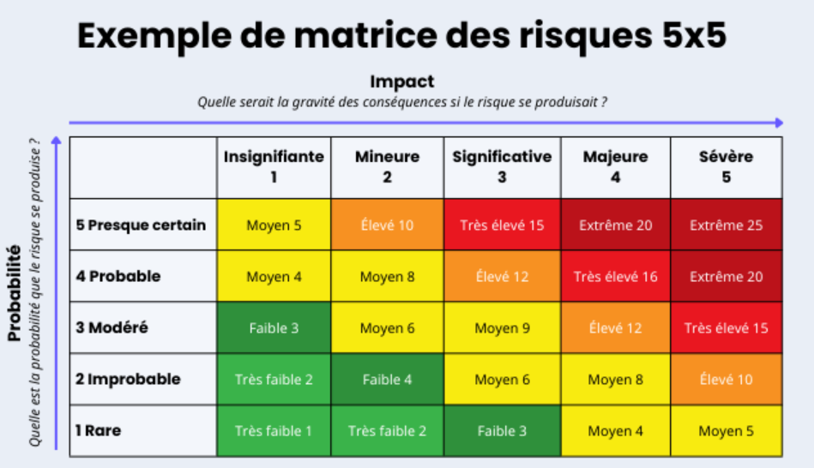
Probabilité : 1- Rare – peu susceptible de se produire et/ou d’avoir des conséquences mineures ou négligeables. 2- Improbable – possibilité de se produire et/ou d’avoir des conséquences modérées 3- Modérée – susceptible de se produire et/ou d’avoir des conséquences graves 4- Probable – presque sûr de se produire et/ou d’avoir des conséquences importantes. 5- Presque certain – sûr de se produire et/ou d’avoir des conséquences majeures
Gravité : 1- Insignifiant – ne causera pas de blessures ou de maladies graves. 2- Mineure – peut causer des blessures ou des maladies, mais seulement dans une faible mesure. 3- Significatif – peut causer des blessures ou des maladies qui peuvent nécessiter des soins médicaux mais un traitement limité 4- Majeur – peut causer des blessures ou des maladies irréversibles qui nécessitent une attention médicale constante. 5- Grave – peut entraîner la mort
Probabilité x impact = niveau de risque (criticité) : • 1-4 : Acceptable – aucune autre action n’est nécessaire et le maintien des mesures de contrôle est encouragé. • 5-9 : Adéquat – peut être considéré pour une analyse plus approfondie • 10-16 : Tolérable – doit être revu en temps utile pour mener à bien les stratégies d’amélioration • 17-25 : Inacceptable – doit mettre en œuvre la cessation des activités et l’avaliser pour action immédiate.

